Sheet1
과목명 | 마이크로프로세서 및 실습
분반 | 01분반
학번 | 2013136046
이름 | 박주환
과제명 | bluetooth Mood Lamp
번호 | 부품명 | 단가 | 수량(EA) | 가격 | 링크 | 사진
1 | 아두이노 블루투스 모듈 HC-06 슬레이브(Slave), 마스터(Master) 겸용, HC06 | 4,840 | 1(EA) | 4,840 | http://mechasolution.com/shop/goods/goods_view.php?goodsno=71794&category=054001 | 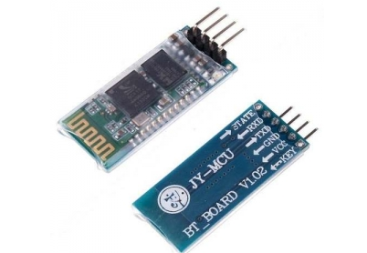
2 | 브레드보드 | 1,320 | 1(EA) | 1,320 | http://mechasolution.com/shop/goods/goods_view.php?goodsno=8298&category=058001 | 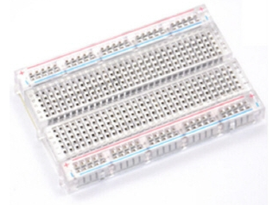
3 | 막대저항 R1/4W-33옴 20개 | 550 | 1(EA) | 550 | http://mechasolution.com/shop/goods/goods_view.php?goodsno=971&category=044016001 | 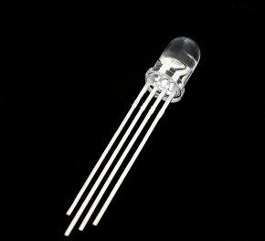
4 | 지지대 볼트 M3 X 50mm x 5mm (서포트) | 330 | 4(EA) | 1,320 | http://mechasolution.com/shop/goods/goods_view.php?goodsno=329750&category=059003 | 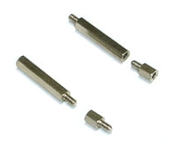
5 | RGB LED 커먼 애노드 | 440 | 15(EA) | 6,600 | http://mechasolution.com/shop/goods/goods_view.php?goodsno=4271&category=052001 | 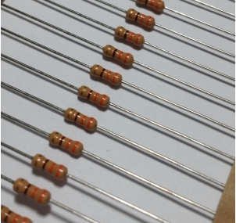
6 | 폴리카보네이트(2T 100mm * 100mm) | 240 | 4(EA) | 960 | http://www.plaworld.com/shop/main/html.php?htmid=proc/prod/purchase.htm | 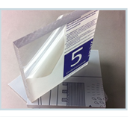
7 | 폴리카보네이트(2T 102mm * 102mm) | 250 | 1(EA) | 250
8 | 폴리카보네이트(2T 150mm * 150mm) | 535 | 2(EA) | 1,070
9 | #NAME? | 28,040 | 2(EA) 1개 여유분 | 56,080 | http://item2.gmarket.co.kr/Item/detailview/Item.aspx?goodscode=785506676&GoodsSale=Y&jaehuid= 200001169&NaPm=ct%3Dituvkxz4%7Cci%3D00a18a1a4774f2432a0306020bb 6f14d20d67697%7Ctr%3Dsls%7Csn%3D24%7Chk%3D91a73cee9acd3fcca385e463efa6cedf92b6a44e | 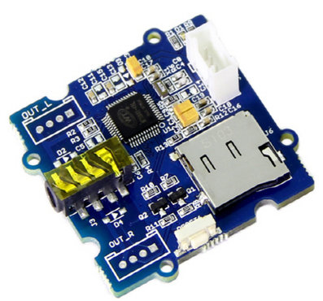
 |  |  | 최종가격

